상품제안서
쌤소나이트 RAVISS 서류가방 | 상품코드: S44835

 |  |  |  |  |  |  | 02-713-8555 | www.synergygift.co.kr
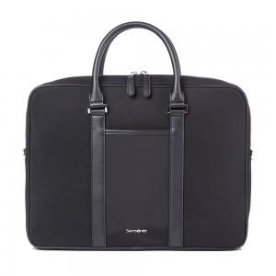 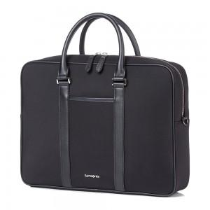

【상세/제작정보】 | <p>고급스러운 나일론 소재를 메인으로 사용하여 가벼우면서도 내구성이 뛰어난 RAVISS 브리프 케이스입니다. 사각형 쉐입으로 어디서나 프로페셔널한 이미지를 연출할 수 있는 완벽한 아이템입니다.</p><p>&nbsp;</p><p>&nbsp;</p><p>• 3개의 슬리브 포켓, 1개의 지퍼 포켓이 있는 메인 수납 공간</p><p>• 15.6” 노트북 수납 가능</p><p>• 길이 조절 가능한 탈착식 숄더 스트랩</p><p>• 캐리어에 고정할 수 있는 후면 스마트 슬리브 (하단 지퍼를 닫아 슬리브 포켓으로 사용 가능)</p><p>&nbsp;</p><p>색상 : BLACK</p><p>크기 : 29.0 x 38.5 x 7.5 cm</p>

【인쇄/포장옵션】 | 실크 / 비규격미포장

【공급단가】 | 수량 | 10~ | 50~ | 100~ | 300~ | 500~
*VAT별도 | 단가 | 136,180원 | 131,310원 | 126,450원 | 121,590원 | 116,720원

【상품 URL】 | https://www.synergygift.co.kr:443/src/goods_detail.php?gdno=44835

